Arkusz1
moc | 3.3889349556 |  | prędkość | moment
 |  |  | 11 | 2.941995
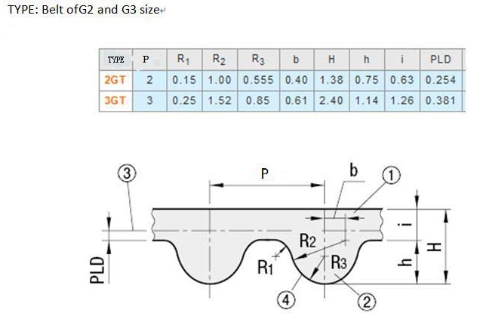

moment na wale silnika
3065.4457098 |  |  |  |  |  |  |  |  |  | d
 |  |  |  |  |  |  |  | 14.572 | 14.976 | 29.952
V |  |  |  |  |  |  |  | 5.931 | 6.335 | 12.67
0.0057595865316 |  |  |  |  | d | 31.32 | 15.66
 |  |  |  |  | PLD | 0.254
 |  |  |  |  |  | 0.15 |  |  |  |  | 8.702
 |  | 7.71 |  |  |  |  |  |  | promien 50
 |  |  |  |  | minimalna odległość |  | 26 |  | 15.914
 |  |  |  |  |  |  |  |  | d
37.699111843 | 0.53051647697 |  |  |  | dlugosc pasa |  | 121.7056578 |  | 31.828
6.274 | 12.548 |  |  |  | liczba zebiw |  | 60.852828899
75.420704617
37.710352309 |  |  |  |  |  |  |  |  |  |  | 0.376

